关系图
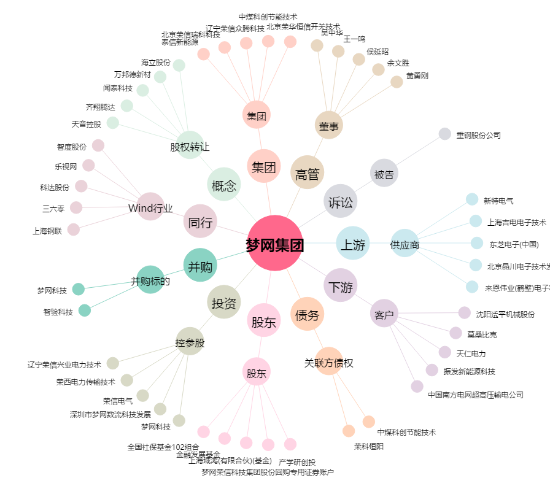
梦网集团[002123.SZ] - 关系概览图

